Lọc công việc
Project Name | HỆ THỐNG KẾT NỐI VIỆC LÀM VÀ TUYỂN DỤNG THÔNG MINH TÍCH HỢP CHATBOT AI
Module Code | Lọc công việc
 | Hoàn thành | Lỗi | Chưa kiểm tra | Bị chặn | Tổng số trường hợp thử nghiệm
Round 1 | 15 | 0 | 0 | 0 | 15
Round 2 | 0 | 0 | 0 | 0 | 0
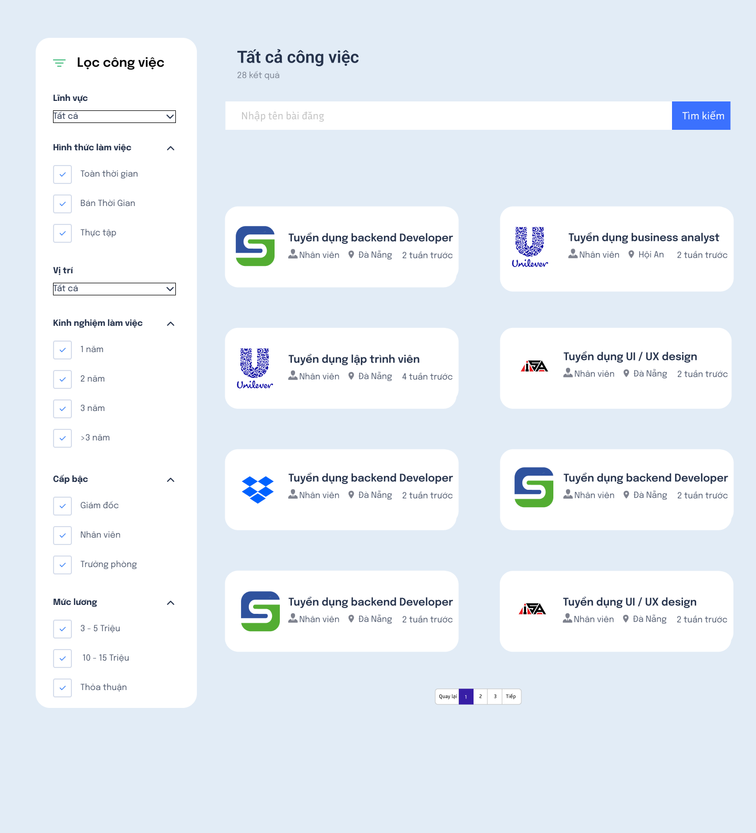

Test Case ID | Mô tả | Hành động | Điều kiện tiên quyết | Kết quả mong đợi | Kết quả thực tế | Kết quả |  |  | Kết quả |  |  | Chú thích
 |  |  |  |  |  | Vòng 1 |  |  | Vòng 2
 |  |  |  |  |  | Trạng thái | Ngày kiểm tra | Người kiểm tra | Trạng thái | Ngày kiểm tra | Người kiểm tra
GUI_SHOW Lọc công việc
GUI-LOCCV01 | [Lĩnh vực] Dropdown |  |  | -Text color: black -Status: enable | -Text color: black -Status: enable |  | 2025-05-17 | Tài |  | 2025-05-19 | Sang
GUI-LOCCV02 | [Hình thức làm việc] Checkbox |  |  | -Text color: black -Status: enable | -Text color: black -Status: enable |  | 2025-05-17 | Tài |  | 2025-05-19 | Sang
GUI-LOCCV03 | [Vị trí] Dropdown |  |  | -Text color: black -Status: enable | -Text color: black -Status: enable |  | 2025-05-17 | Tài |  | 2025-05-19 | Sang
GUI-LOCCV04 | [Kinh nghiệm làm việc] Checkbox |  |  | -Text color: black -Status: enable | -Text color: black -Status: enable |  | 2025-05-17 | Tài |  | 2025-05-19 | Sang
GUI-LOCCV05 | [Cấp bậc] Checkbox |  |  | -Text color: black -Status: enable | -Text color: black -Status: enable |  | 2025-05-17 | Tài |  | 2025-05-19 | Sang
GUI-LOCCV06 | [Lương bổng] Checkbox |  |  | -Text color: black -Status: enable | -Text color: black -Status: enable |  | 2025-05-17 | Tài |  | 2025-05-19 | Sang
GUI-LOCCV07 | [Danh sách bài đăng] List |  |  | -Text color: black -Status: enable | -Text color: black -Status: enable |  | 2025-05-17 | Tài |  | 2025-05-19 | Sang
FUNCTION_SHOW Lọc công việc
FUN-LOCCV01 | Lọc công việc theo lĩnh vực | 1. Chọn "Việc làm" ở navbar 2. Chọn "công nghệ thông tin" ở ô dropdown lĩnh vực và các mục khác để mặc định | Có dữ liệu các nghề thuộc lĩnh vực công nghệ thông tin trong hệ thống | Danh sách công việc trong lĩnh vực công nghệ thông tin được hiển thị | Danh sách công việc trong lĩnh vực công nghệ thông tin được hiển thị |  | 2025-05-17 | Tài |  | 2025-05-19 | Sang
FUN-LOCCV02 | Lọc công việc theo hình thức làm việc | 1. Chọn "Việc làm" ở navbar 2. Chọn một hoặc nhiều các lựa chọn ở mục "Hình thức làm việc" và các mục khác để mặc định | Có dữ liệu các nghề có các tiêu chí hình thức làm việc trong hệ thống | Danh sách hiển thị các công việc theo tiêu chí hình thức làm việc đã chọn | Danh sách hiển thị các công việc theo tiêu chí hình thức làm việc đã chọn |  | 2025-05-17 | Tài |  | 2025-05-19 | Sang
FUN-LOCCV03 | Lọc công việc theo vị trí | 1. Chọn "Việc làm" ở navbar 2. Chọn "Bến Tre" ở ô dropdown vị trí và các mục khác để mặc định | Có dữ liệu các công việc ở vị trí đã chọn | Hiển thị danh sách các công việc có trong vị trí đã chọn | Hiển thị danh sách các công việc có trong vị trí đã chọn |  | 2025-05-17 | Tài |  | 2025-05-19 | Sang
FUN-LOCCV04 | Lọc công việc theo kinh nghiệm | 1. Chọn "Việc làm" ở navbar 2. Chọn một hoặc nhiều các lựa chọn ở mục "Kinh nghiệm làm việc" và các mục khác để mặc định | Có dữ liệu các công việc có các tiêu chí đã chọn trong hệ thống | Hệ thống hiển thị danh sách các công việc phù hợp với các lựa chọn được chọn | Hệ thống hiển thị danh sách các công việc phù hợp với các lựa chọn được chọn |  | 2025-05-17 | Tài |  | 2025-05-19 | Sang
FUN-LOCCV05 | Lọc công việc theo cấp bậc | 1. Chọn "Việc làm" ở navbar 2. Chọn một hoặc nhiều các lựa chọn ở mục "Cấp bậc" và các mục khác để mặc định | Có dữ liệu các công việc có các tiêu chí đã chọn trong hệ thống | Hệ thống hiển thị danh sách các công việc phù hợp với các lựa chọn được chọn | Hệ thống hiển thị danh sách các công việc phù hợp với các lựa chọn được chọn |  | 2025-05-17 | Tài |  | 2025-05-19 | Sang
FUN-LOCCV06 | Lọc công việc theo mức lương | 1. Chọn "Việc làm" ở navbar 2. Chọn một hoặc nhiều các lựa chọn ở mục "Luong bổng" và các mục khác để mặc định | Có dữ liệu các công việc có các tiêu chí đã chọn trong hệ thống | Hệ thống hiển thị danh sách các công việc phù hợp với các lựa chọn được chọn | Hệ thống hiển thị danh sách các công việc phù hợp với các lựa chọn được chọn |  | 2025-05-17 | Tài |  | 2025-05-19 | Sang
FUN-LOCCV07 | Lọc theo nhiều tiêu chí kết hợp | 1. Chọn "Việc làm" ở navbar 2. Chọn các lựa chọn - Lĩnh vực: Công nghệ thông tin - Cấp bậc: Nhân viên - Vị trí: Bến Tre | Có dữ liệu phù hợp | Danh sách chỉ hiển thị công việc thỏa tất cả điều kiện đã chọn | Danh sách chỉ hiển thị công việc thỏa tất cả điều kiện đã chọn |  | 2025-05-17 | Tài |  | 2025-05-19 | Sang
FUN-LOCCV08 | Không có dữ liệu phù hợp sau khi lọc theo các tiêu chí | 1. Chọn "Việc làm" ở navbar 2. Chọn các lựa chọn - Lĩnh vực: Giáo viên - Cấp bậc: Nhân viên - Vị trí: Cà Mau |  | Hiển thị danh sách trống | Hiển thị danh sách trống |  | 2025-05-17 | Tài |  | 2025-05-19 | Sang

AI Chatbot
Project Name | HỆ THỐNG KẾT NỐI VIỆC LÀM VÀ TUYỂN DỤNG THÔNG MINH TÍCH HỢP CHATBOT AI
Module Code | Ai Chatbot
 | Hoàn thành | Lỗi | Chưa kiểm tra | Bị chặn | Tổng số trường hợp thử nghiệm
Round 1 | 11 | 0 | 0 | 0 | 11
Round 2 | 0 | 0 | 0 | 0 | 0
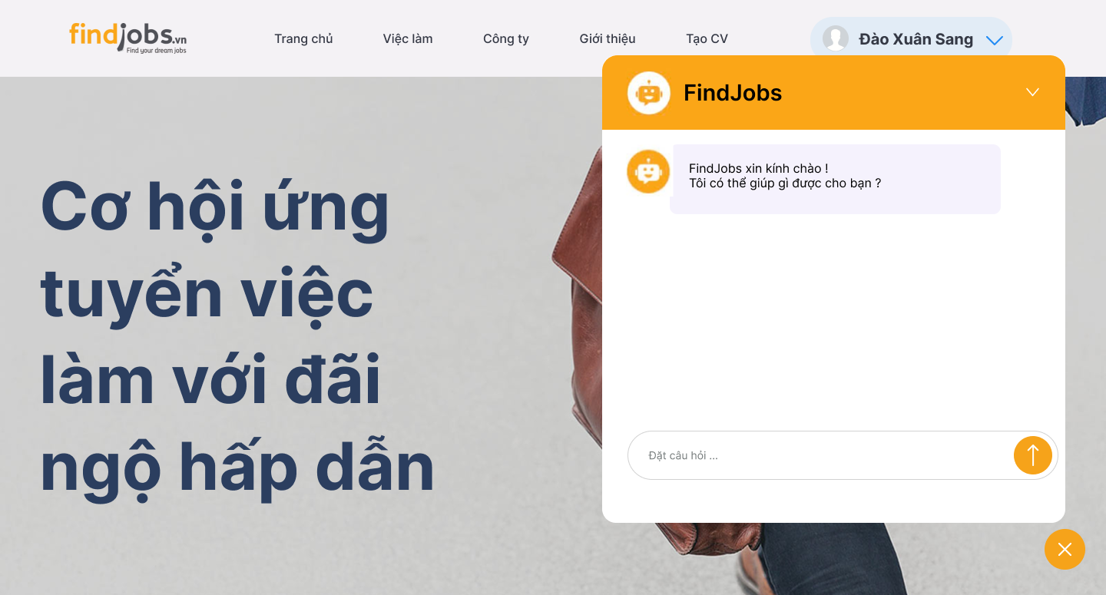
Test Case ID | Mô tả | Hành động | Điều kiện tiên quyết | Kết quả mong đợi | Kết quả thực tế | Kết quả |  |  | Kết quả |  |  | Chú thích
 |  |  |  |  |  | Vòng 1 |  |  | Vòng 2
 |  |  |  |  |  | Trạng thái | Ngày kiểm tra | Người kiểm tra | Trạng thái | Ngày kiểm tra | Người kiểm tra
GUI_SHOW AI Chatbot
GUI-AICB01 | [Chatbot] Image |  |  | -Color: white -Status: enable | -Color: white -Status: enable |  | 2025-05-17 | L.Thịnh |  | 2025-05-19 | B.Thịnh
GUI-AICB02 | [FindJobs] Label |  |  | -Text color: black -Status: enable | -Text color: black -Status: enable |  | 2025-05-17 | L.Thịnh |  | 2025-05-19 | B.Thịnh
GUI-AICB03 | [FindJobs xin chào ...] Label |  |  | -Text color: black -Status: enable | -Text color: black -Status: enable |  | 2025-05-17 | L.Thịnh |  | 2025-05-19 | B.Thịnh
GUI-AICB04 | [Đặt câu hỏi] Textbox |  |  | -Text color: gray -Status: enable | -Text color: gray -Status: enable |  | 2025-05-17 | L.Thịnh |  | 2025-05-19 | B.Thịnh
GUI-AICB05 | [Gửi] Button |  |  | -Color: white -Status: enable | -Color: white -Status: enable |  | 2025-05-17 | L.Thịnh |  | 2025-05-19 | B.Thịnh
GUI-AICB06 | [X] Buttton |  |  | -Color: white -Status: enable | -Color: white -Status: enable |  | 2025-05-17 | L.Thịnh |  | 2025-05-19 | B.Thịnh
FUNCTION_SHOW AI Chatbot
FUN-AICB01 | Mở Chatbot | 1. Nhấn vào biểu tượng AI Chatbot ở góc phải màn hình | Biểu tượng chatbot hiển thị | Cửa sổ chatbot được mở lên | Cửa sổ chatbot được mở lên |  | 2025-05-17 | L.Thịnh |  | 2025-05-19 | B.Thịnh
FUN-AICB02 | Đóng cửa sổ chatbot | 1. Nhấn vào biểu tượng "X" ở góc phải màn hình | Cửa sổ chatbot đang mở | Cửa sổ chatbot đóng lại và hiển thị biểu tượng AI Chatbot | Cửa sổ chatbot đóng lại và hiển thị biểu tượng AI Chatbot |  | 2025-05-17 | L.Thịnh |  | 2025-05-19 | B.Thịnh
FUN-AICB03 | Gửi tin nhắn hợp lệ | 1. Nhấn vào biểu tượng AI Chatbot ở góc phải màn hình 2. Nhập câu hỏi "Các công việc có ở Đà Nẵng ?" 3. Nhấn Enter | Cửa sổ chatbot đang mở | Tin nhắn được hiển thị và bot phản hồi tương ứng | Tin nhắn được hiển thị và bot phản hồi tương ứng |  | 2025-05-17 | L.Thịnh |  | 2025-05-19 | B.Thịnh
FUN-AICB04 | Gửi tin nhắn trống | 1. Nhấn vào biểu tượng AI Chatbot ở góc phải màn hình 2. Nhập câu hỏi " " 3. Nhấn Enter | Cửa sổ chatbot đang mở | Hệ thống hiển thị cảnh báo "Please fill out this field" | Hệ thống hiển thị cảnh báo "Please fill out this field" |  | 2025-05-17 | L.Thịnh |  | 2025-05-19 | B.Thịnh
FUN-AICB05 | Lưu lịch sử hội thoại tạm thời | 1. Nhấn vào biểu tượng AI Chatbot ở góc phải màn hình 2. Nhập câu hỏi "Các công việc có ở Đà Nẵng ?" 3. Nhấn Enter 4. Nhấn nút "X" ở góc phải màn hình 5. Nhấn vào biểu tượng AI Chatbot ở góc phải màn hình | Đã trò chuyện trước đó | Tin nhắn trước đó vẫn còn hiển thị trong khung chat | Tin nhắn trước đó vẫn còn hiển thị trong khung chat |  | 2025-05-17 | L.Thịnh |  | 2025-05-19 | B.Thịnh

Báo cáo thống kê
Project Name | HỆ THỐNG KẾT NỐI VIỆC LÀM VÀ TUYỂN DỤNG THÔNG MINH TÍCH HỢP CHATBOT AI
Module Code | Báo cáo thống kê
 | Hoàn thành | Lỗi | Chưa kiểm tra | Bị chặn | Tổng số trường hợp thử nghiệm
Round 1 | 10 | 0 | 0 | 0 | 10
Round 2 | 0 | 0 | 0 | 0 | 0
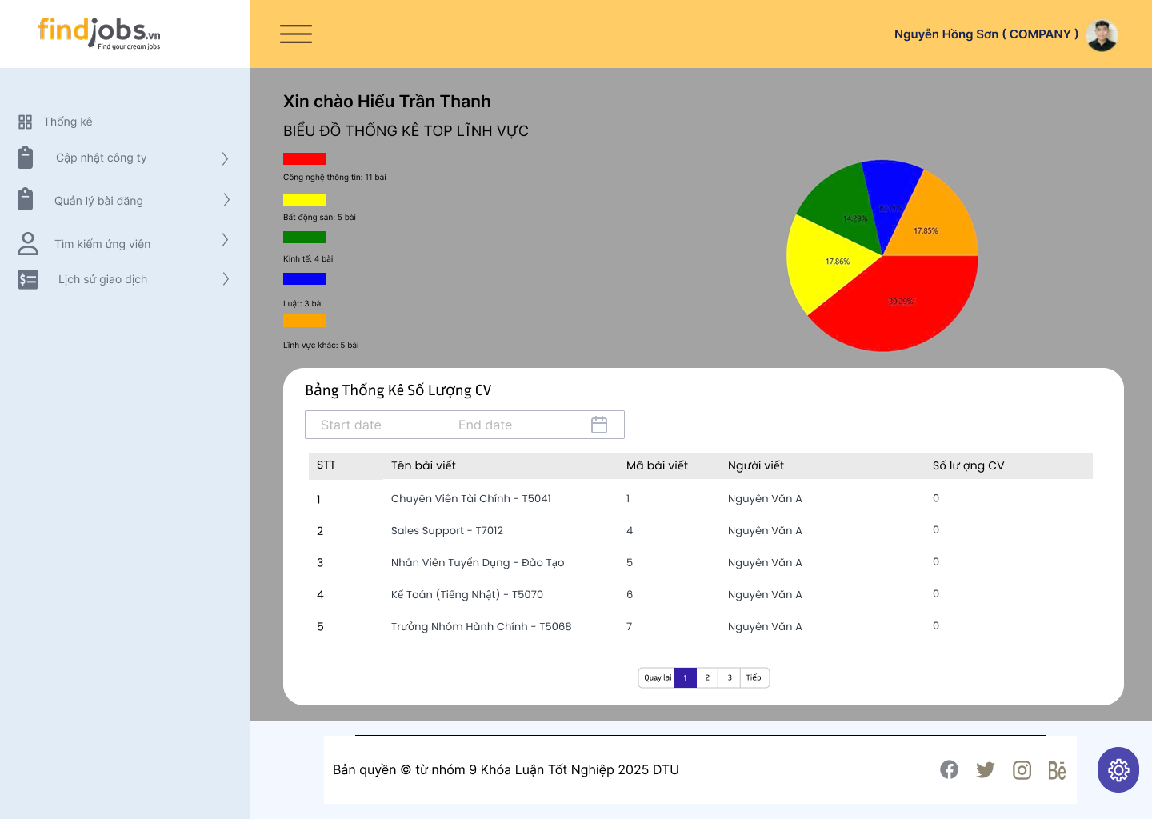 |  |  |  |  |  |  | h
Test Case ID | Mô tả | Hành động | Điều kiện tiên quyết | Kết quả mong đợi | Kết quả thực tế | Kết quả |  |  | Kết quả |  |  | Chú thích
 |  |  |  |  |  | Vòng 1 |  |  | Vòng 2
 |  |  |  |  |  | Trạng thái | Ngày kiểm tra | Người kiểm tra | Trạng thái | Ngày kiểm tra | Người kiểm tra
GUI_SHOW Báo cáo thống kê
GUI-BCTK01 | [Xin chào ...] Label |  |  | -Color: Black -Status: enable | -Color: Black -Status: enable |  | 2025-05-17 | L.Thịnh |  | 2025-05-19 | B.Thịnh
GUI-BCTK02 | [BIỂU ĐỒ THỐNG KÊ LĨNH VỰC] Label |  |  | -Text color: black -Status: enable | -Text color: black -Status: enable |  | 2025-05-17 | L.Thịnh |  | 2025-05-19 | B.Thịnh
GUI-BCTK03 | [FindJobs xin chào ...] Label |  |  | -Text color: black -Status: enable | -Text color: black -Status: enable |  | 2025-05-17 | L.Thịnh |  | 2025-05-19 | B.Thịnh
GUI-BCTK04 | [Biểu đồ tròn] Chart |  |  | -Status: enable | -Status: enable |  | 2025-05-17 | L.Thịnh |  | 2025-05-19 | B.Thịnh
GUI-BCTK05 | [Lọc ngày] Date Picker |  |  | -Status: enable | -Status: enable |  | 2025-05-17 | L.Thịnh |  | 2025-05-19 | B.Thịnh
GUI-BCTK06 | [Bảng thống kê] Table |  |  | -Status: enable | -Status: enable |  | 2025-05-17 | L.Thịnh |  | 2025-05-19 | B.Thịnh
GUI-BCTK07 | [Bảng thống kê số lượng CV] Label |  |  | -Text color: black -Status: enable | -Text color: black -Status: enable |  | 2025-05-17 | L.Thịnh |  | 2025-05-19 | B.Thịnh
FUNCTION_SHOW Báo cáo thống kê
FUN-BCTK01 | Lọc theo ngày hợp lệ | 1. Đăng nhập với tư cách "Nhà tuyển dụng" 2. Vào mục "Trang chủ" ở thanh sidebar 3. Chọn "Start date" và "End date" ngày có dữ liệu | Có dữ liệu thống kê theo ngày | Bảng CV cập nhật đúng theo khoảng ngày | Bảng CV cập nhật đúng theo khoảng ngày |  | 2025-05-17 | L.Thịnh |  | 2025-05-19 | B.Thịnh
FUN-BCTK02 | Lọc theo ngày không có dữ liệu | 1. Đăng nhập với tư cách "Nhà tuyển dụng" 2. Vào mục "Trang chủ" ở thanh sidebar 3. Chọn "Start date" và "End date" ngày không có dữ liệu | Người dùng đăng nhập với tư cách "Nhà tuyển dụng" | Bảng CV hiển thị rỗng | Cửa sổ chatbot đóng lại và hiển thị biểu tượng AI Chatbot |  | 2025-05-17 | L.Thịnh |  | 2025-05-19 | B.Thịnh
FUN-BCTK03 | Kiểm tra nội dung bảng | 1. Đăng nhập với tư cách "Nhà tuyển dụng" 2. Vào mục "Trang chủ" ở thanh sidebar 3. Chọn "Start date" và "End date" ngày không có dữ liệu | Người dùng đăng nhập với tư cách "Nhà tuyển dụng" | Nội dung đúng: tên bài viết, mã, người viết | Nội dung đúng: tên bài viết, mã, người viết |  | 2025-05-17 | L.Thịnh |  | 2025-05-19 | B.Thịnh

Đổi mật khẩu
Project Name | HỆ THỐNG KẾT NỐI VIỆC LÀM VÀ TUYỂN DỤNG THÔNG MINH TÍCH HỢP CHATBOT AI
Module Code | Đổi mật khẩu
 | Hoàn thành | Lỗi | Chưa kiểm tra | Bị chặn | Tổng số trường hợp thử nghiệm
Round 1 | 10 | 0 | 0 | 0 | 10
Round 2 | 0 | 0 | 0 | 0 | 0
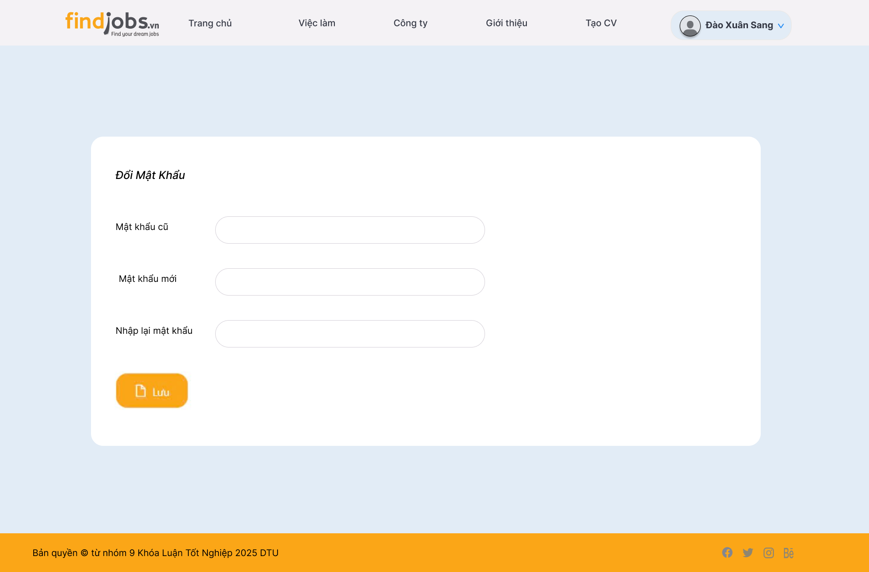
Test Case ID | Mô tả | Hành động | Điều kiện tiên quyết | Kết quả mong đợi | Kết quả thực tế | Kết quả |  |  | Kết quả |  |  | Chú thích
 |  |  |  |  |  | Vòng 1 |  |  | Vòng 2
 |  |  |  |  |  | Trạng thái | Ngày kiểm tra | Người kiểm tra | Trạng thái | Ngày kiểm tra | Người kiểm tra
GUI_SHOW Đổi mật khẩu
GUI-DMK01 | [Mật khẩu cũ] Text box |  |  | -Text color: black -Status: enable | -Text color: black -Status: enable |  | 2025-05-17 | B.Thịnh |  | 2025-05-19 | L.Thịnh
GUI-DMK02 | [Mật khẩu mới] Text box |  |  | -Text color: black -Status: enable | -Text color: black -Status: enable |  | 2025-05-17 | B.Thịnh |  | 2025-05-19 | L.Thịnh
GUI-DMK03 | [Nhập lại mật khẩu] Text box |  |  | -Text color: black -Status: enable | -Text color: black -Status: enable |  | 2025-05-17 | B.Thịnh |  | 2025-05-19 | L.Thịnh
GUI-DMK04 | [Lưu] Buttton |  |  | -Color: white -Status: enable | -Color: white -Status: enable |  | 2025-05-17 | B.Thịnh |  | 2025-05-19 | L.Thịnh
FUNCTION_SHOW Đổi mật khẩu
FUN-DMK01 | Mở giao diện đổi mật khẩu thành công | 1. Đăng nhập vào hệ thống 2. Chọn "Đổi mật khẩu" trong phần "Chức năng người dùng" | Đăng nhập thành công vào hệ thống với tư cách là người ứng tuyển | Hiển thị giao diện trang đổi mật khẩu | Hiển thị giao diện trang đổi mật khẩu |  | 2025-05-17 | B.Thịnh |  | 2025-05-19 | L.Thịnh
FUN-DMK02 | Đổi mật khẩu thành công | 1. Đăng nhập vào hệ thống 2. Chọn "Đổi mật khẩu" trong phần "Chức năng người dùng" 3. Nhập đúng mật khẩu đang dùng (mật khẩu cũ) 4. Nhập mật khẩu muốn thay đổi (mật khẩu mới) 5. Nhập lại đúng mật khẩu mới 6. Nhấn "lưu" | Đăng nhập thành công vào hệ thống với tư cách là người ứng tuyển | Hiển thị thông báo "Đổi mật khẩu thành công" và mật khẩu được đặt lại | Hiển thị thông báo "Đổi mật khẩu thành công" và mật khẩu được đặt lại |  | 2025-05-17 | B.Thịnh |  | 2025-05-19 | L.Thịnh
FUN-DMK03 | Đổi mật khẩu không thành công khi nhập sai mật khẩu cũ | 1. Đăng nhập vào hệ thống 2. Chọn "Đổi mật khẩu" trong phần "Chức năng người dùng" 3. Nhập sai mật khẩu đang dùng (mật khẩu cũ) 4. Nhập mật khẩu muốn thay đổi (mật khẩu mới) 5. Nhập lại đúng mật khẩu mới 6. Nhấn "lưu" | Đăng nhập thành công vào hệ thống với tư cách là người ứng tuyển | Hiển thị thông báo "Mật khẩu cũ không chính xác", dữ liệu không bị ảnh hưởng | Hiển thị thông báo "Mật khẩu cũ không chính xác", dữ liệu không bị ảnh hưởng |  | 2025-05-17 | B.Thịnh |  | 2025-05-19 | L.Thịnh
FUN-DMK04 | Đổi mật khẩu không thành công khi mật khẩu cũ và mật khẩu mới trùng nhau | 1. Đăng nhập vào hệ thống 2. Chọn "Đổi mật khẩu" trong phần "Chức năng người dùng" 3. Nhập đúng mật khẩu đang dùng (mật khẩu cũ) 4. Nhập trùng mật khẩu muốn thay đổi với mật khẩu cũ (mật khẩu mới) 5. Nhập lại mật khẩu 6. Nhấn "lưu" | Đăng nhập thành công vào hệ thống với tư cách là người ứng tuyển | Hiển thị thông báo lỗi và dữ liệu không bị ảnh hưởng | Hiển thị thông báo lỗi và dữ liệu không bị ảnh hưởng |  | 2025-05-17 | B.Thịnh |  | 2025-05-19 | L.Thịnh
FUN-DMK05 | Đổi mật khẩu không thành công khi mật khẩu mới và mật khẩu nhập lại không trùng khớp | 1. Đăng nhập vào hệ thống 2. Chọn "Đổi mật khẩu" trong phần "Chức năng người dùng" 3. Nhập đúng mật khẩu đang dùng (mật khẩu cũ) 4. Nhập mật khẩu muốn thay đổi (mật khẩu mới) 5. Nhập lại mật khẩu không trùng với mật khẩu mới 6. Nhấn "lưu" | Đăng nhập thành công vào hệ thống với tư cách là người ứng tuyển | Hiển thị thông báo "Mật khẩu nhập lại không đúng", dữ liệu không bị ảnh hưởng | Hiển thị thông báo "Mật khẩu nhập lại không đúng", dữ liệu không bị ảnh hưởng |  | 2025-05-17 | B.Thịnh |  | 2025-05-19 | L.Thịnh
FUN-DMK06 | Đổi mật khẩu không thành công khi để trống 1 hoặc nhiều trường: -Mật khẩu cũ -Mật khẩu mới -Nhập lại mật khẩu | 1. Đăng nhập vào hệ thống 2. Chọn "Đổi mật khẩu" trong phần "Chức năng người dùng" 3. Để trống 1 hoặc nhiều trường: -Mật khẩu cũ -Mật khẩu mới -Nhập lại mật khẩu 4. Nhấn "lưu" | Đăng nhập thành công vào hệ thống với tư cách là người ứng tuyển | Hiển thị thông báo lỗi và dữ liệu không bị ảnh hưởng | Hiển thị thông báo lỗi và dữ liệu không bị ảnh hưởng |  | 2025-05-17 | B.Thịnh |  | 2025-05-19 | L.Thịnh

Lịch sử thanh toán gói bài đăng
Project Name | HỆ THỐNG KẾT NỐI VIỆC LÀM VÀ TUYỂN DỤNG THÔNG MINH TÍCH HỢP CHATBOT AI
Module Code | Xem lịch sử thanh toán các gói bài đăng
 | Hoàn thành | Lỗi | Chưa kiểm tra | Bị chặn | Tổng số trường hợp thử nghiệm
Round 1 | 9 | 0 | 0 | 0 | 9
Round 2 | 0 | 0 | 0 | 0 | 0
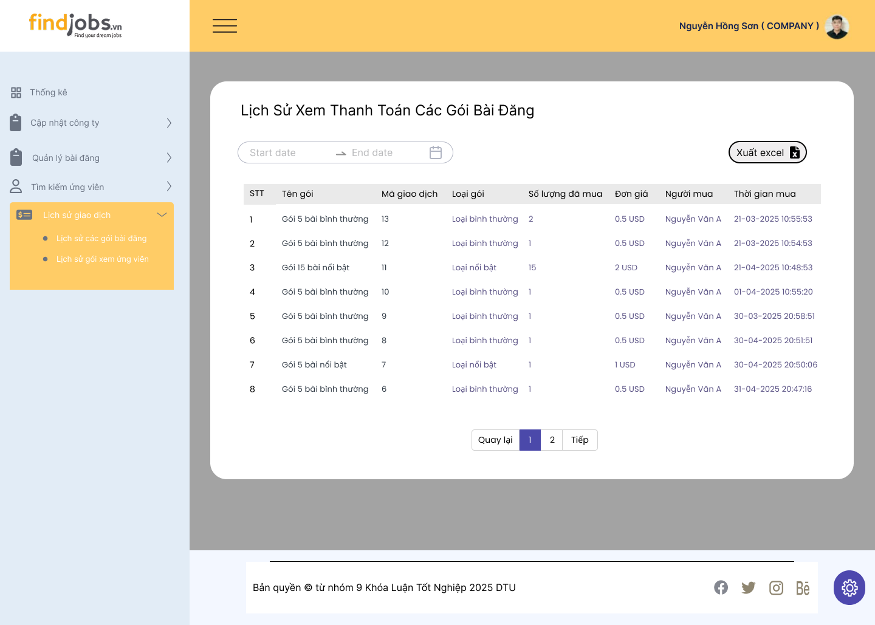
Test Case ID | Mô tả | Hành động | Điều kiện tiên quyết | Kết quả mong đợi | Kết quả thực tế | Kết quả |  |  | Kết quả |  |  | Chú thích
 |  |  |  |  |  | Vòng 1 |  |  | Vòng 2
 |  |  |  |  |  | Trạng thái | Ngày kiểm tra | Người kiểm tra | Trạng thái | Ngày kiểm tra | Người kiểm tra
GUI_SHOW Lịch sử thanh toán các gói bài đăng
GUI-LSTTGUV01 | [Lọc ngày] Date Picker |  |  | -Text color: black -Status: enable | -Text color: black -Status: enable |  | 2025-05-17 | B.Thịnh |  | 2025-05-19 | L.Thịnh
GUI-LSTTGUV02 | [Xuất Excel] Button |  |  | -Text color: black -Status: enable | -Text color: black -Status: enable |  | 2025-05-17 | B.Thịnh |  | 2025-05-19 | L.Thịnh
GUI-LSTTGUV03 | [STT, Tên gói, Mã giao dịch, Loại gói, Số lượng đã mua, Đơn giá, Người mua, Thời gian mua] Data table |  |  | -Text color: black -Status: enable | -Text color: black -Status: enable |  | 2025-05-17 | B.Thịnh |  | 2025-05-19 | L.Thịnh
GUI-LSTTGUV04 | [Quay lại, 1 2 3, Tiếp] Pagination |  |  | -Text color: black -Status: enable | -Text color: black -Status: enable |  | 2025-05-17 | B.Thịnh |  | 2025-05-19 | L.Thịnh
FUNCTION_SHOW Lịch sử thanh toán các gói bài đăng
FUN-LSTTGUV01 | Mở giao lịch sử thanh toán các gói bài đăng thành công | 1. Đăng nhập vào hệ thống 2. Nhấn vào "Lịch sử giao dịch" 3. Chọn "Lịch sử gói bài đăng" | Đăng nhập thành công vào hệ thống với tư cách là người tuyển dụng | Hiển thị giao diện trang lịch sử thanh toán các gói bài đăng | Hiển thị giao diện trang lịch sử thanh toán các gói bài đăng |  | 2025-05-17 | B.Thịnh |  | 2025-05-19 | L.Thịnh
FUN-LSTTGUV02 | Hiển thị lịch sử giao dịch thành công khi chọn thời gian lọc hợp lệ | 1. Đăng nhập vào hệ thống 2. Nhấn vào "Lịch sử giao dịch" 3. Chọn "Lịch sử gói bài đăng" 4. Chọn thời gian để lọc lịch sử giao dịch (VD: 05/07/2024 -> 13/02/2025) | Đăng nhập thành công vào hệ thống với tư cách là người tuyển dụng | Bảng dữ liệu hiển thị đầy đủ thông tin giao dịch trong khoảng thời gian được chọn | Bảng dữ liệu hiển thị đầy đủ thông tin giao dịch trong khoảng thời gian được chọn |  | 2025-05-17 | B.Thịnh |  | 2025-05-19 | L.Thịnh
FUN-LSTTGUV03 | Hiển thị lịch sử giao dịch không thành công khi chọn thời gian lọc không hợp lệ | 1. Đăng nhập vào hệ thống 2. Nhấn vào "Lịch sử giao dịch" 3. Chọn "Lịch sử gói bài đăng" 4. Chọn thời gian để lọc lịch sử giao dịch không hợp lệ (VD: 20/02/2034 -> 22/01/2025) | Đăng nhập thành công vào hệ thống với tư cách là người tuyển dụng | Bảng dữ liệu không hiển thị thông tin | Bảng dữ liệu không hiển thị thông tin |  | 2025-05-17 | B.Thịnh |  | 2025-05-19 | L.Thịnh
FUN-LSTTGUV04 | Xuất file Excel thành công khi chọn "Xuất Excel" | 1. Đăng nhập vào hệ thống 2. Nhấn vào "Lịch sử giao dịch" 3. Chọn "Lịch sử gói bài đăng" 4. Chọn "Xuất Excel" | Đăng nhập thành công vào hệ thống với tư cách là người tuyển dụng | Xuất file Excel thành công | Xuất file Excel thành công |  | 2025-05-17 | B.Thịnh |  | 2025-05-19 | L.Thịnh
FUN-LSTTGUV05 | Chuyển trang thành công khi nhấn các nút chuyển trang | 1. Đăng nhập vào hệ thống 2. Nhấn vào "Lịch sử giao dịch" 3. Chọn "Lịch sử gói bài đăng" 4. Nhấn bất kỳ các nút "Quay lại, 1 2 3, Tiếp" | Các nút hiển thị trên bảng | Lịch sử giao dịch chuyển sang trang tiếp theo, trang trước đó hoặc trang bất kỳ | Lịch sử giao dịch chuyển sang trang tiếp theo, trang trước đó hoặc trang bất kỳ |  | 2025-05-17 | B.Thịnh |  | 2025-05-19 | L.Thịnh

Lịch sử thanh toán gói ứng viên
Project Name | HỆ THỐNG KẾT NỐI VIỆC LÀM VÀ TUYỂN DỤNG THÔNG MINH TÍCH HỢP CHATBOT AI
Module Code | Lịch sử thanh toán các gói ứng viên
 | Hoàn thành | Lỗi | Chưa kiểm tra | Bị chặn | Tổng số trường hợp thử nghiệm
Round 1 | 9 | 0 | 0 | 0 | 9
Round 2 | 0 | 0 | 0 | 0 | 0
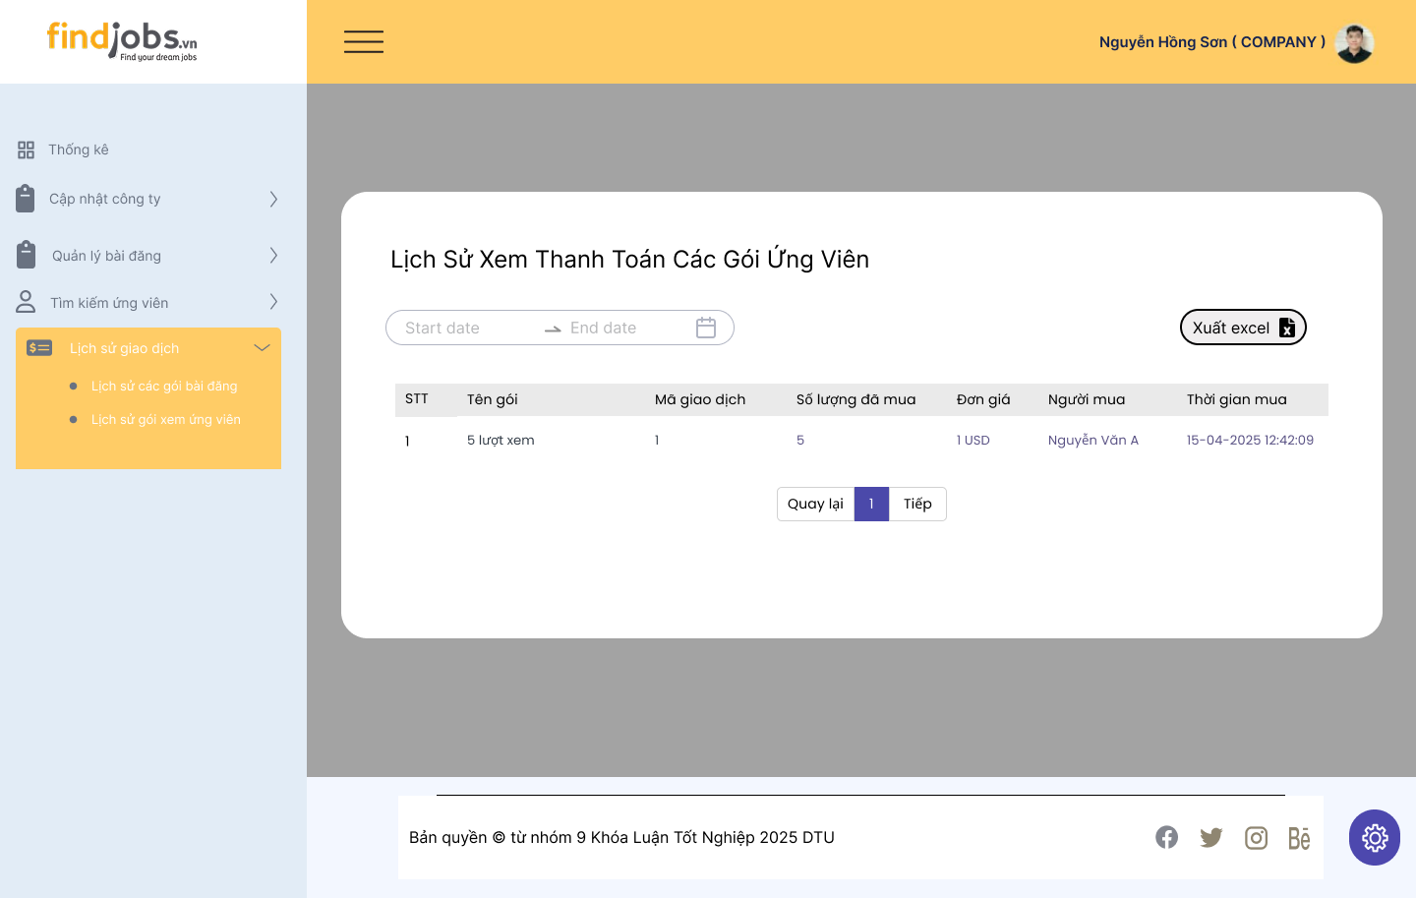
Test Case ID | Mô tả | Hành động | Điều kiện tiên quyết | Kết quả mong đợi | Kết quả thực tế | Kết quả |  |  | Kết quả |  |  | Chú thích
 |  |  |  |  |  | Vòng 1 |  |  | Vòng 2
 |  |  |  |  |  | Trạng thái | Ngày kiểm tra | Người kiểm tra | Trạng thái | Ngày kiểm tra | Người kiểm tra
GUI_SHOW Lịch sử thanh toán các gói ứng viên
GUI-LSTTGUV01 | [Lọc ngày] Date Picker |  |  | -Text color: black -Status: enable | -Text color: black -Status: enable |  | 2025-05-17 | B.Thịnh |  | 2025-05-19 | L.Thịnh
GUI-LSTTGUV02 | [Xuất Excel] Button |  |  | -Text color: black -Status: enable | -Text color: black -Status: enable |  | 2025-05-17 | B.Thịnh |  | 2025-05-19 | L.Thịnh
GUI-LSTTGUV03 | [STT, Tên gói, Mã giao dịch, Số lượng đã mua, Đơn giá, Người mua, Thời gian mua] Data table |  |  | -Text color: black -Status: enable | -Text color: black -Status: enable |  | 2025-05-17 | B.Thịnh |  | 2025-05-19 | L.Thịnh
GUI-LSTTGUV04 | [Quay lại, 1 2 3, Tiếp] Pagination |  |  | -Text color: black -Status: enable | -Text color: black -Status: enable |  | 2025-05-17 | B.Thịnh |  | 2025-05-19 | L.Thịnh
FUNCTION_SHOW Lịch sử thanh toán các gói ứng viên
FUN-LSTTGUV01 | Mở giao lịch sử thanh toán các gói ứng viên thành công | 1. Đăng nhập vào hệ thống 2. Nhấn vào "Lịch sử giao dịch" 3. Chọn "Lịch sử gói xem ứng viên" | Đăng nhập thành công vào hệ thống với tư cách là người tuyển dụng | Hiển thị giao diện trang lịch sử thanh toán các gói xem ứng viên | Hiển thị giao diện trang lịch sử thanh toán các gói xem ứng viên |  | 2025-05-17 | B.Thịnh |  | 2025-05-19 | L.Thịnh
FUN-LSTTGUV02 | Hiển thị lịch sử giao dịch thành công khi chọn thời gian lọc hợp lệ | 1. Đăng nhập vào hệ thống 2. Nhấn vào "Lịch sử giao dịch" 3. Chọn "Lịch sử gói xem ứng viên" 4. Chọn thời gian để lọc lịch sử giao dịch (VD: 25/04/2024 -> 25/05/2025) | Đăng nhập thành công vào hệ thống với tư cách là người tuyển dụng | Bảng dữ liệu hiển thị đầy đủ thông tin giao dịch trong khoảng thời gian được chọn | Bảng dữ liệu hiển thị đầy đủ thông tin giao dịch trong khoảng thời gian được chọn |  | 2025-05-17 | B.Thịnh |  | 2025-05-19 | L.Thịnh
FUN-LSTTGUV03 | Hiển thị lịch sử giao dịch không thành công khi chọn thời gian lọc không hợp lệ | 1. Đăng nhập vào hệ thống 2. Nhấn vào "Lịch sử giao dịch" 3. Chọn "Lịch sử gói xem ứng viên" 4. Chọn thời gian để lọc lịch sử giao dịch không hợp lệ (VD: 25/04/2026 -> 25/07/2025) | Đăng nhập thành công vào hệ thống với tư cách là người tuyển dụng | Bảng dữ liệu không hiển thị thông tin | Bảng dữ liệu không hiển thị thông tin |  | 2025-05-17 | B.Thịnh |  | 2025-05-19 | L.Thịnh
FUN-LSTTGUV04 | Xuất file Excel thành công khi chọn "Xuất Excel" | 1. Đăng nhập vào hệ thống 2. Nhấn vào "Lịch sử giao dịch" 3. Chọn "Lịch sử gói xem ứng viên" 4. Chọn "Xuất Excel" | Đăng nhập thành công vào hệ thống với tư cách là người tuyển dụng | Xuất file Excel thành công | Xuất file Excel thành công |  | 2025-05-17 | B.Thịnh |  | 2025-05-19 | L.Thịnh
FUN-LSTTGUV05 | Chuyển trang thành công khi nhấn các nút chuyển trang | 1. Đăng nhập vào hệ thống 2. Nhấn vào "Lịch sử giao dịch" 3. Chọn "Lịch sử gói xem ứng viên" 4. Nhấn bất kỳ các nút "Quay lại, 1 2 3, Tiếp" | Các nút hiển thị trên bảng | Lịch sử giao dịch chuyển sang trang tiếp theo, trang trước đó hoặc trang bất kỳ | Lịch sử giao dịch chuyển sang trang tiếp theo, trang trước đó hoặc trang bất kỳ |  | 2025-05-17 | B.Thịnh |  | 2025-05-19 | L.Thịnh

Tìm kiếm ứng viên
Project Name | HỆ THỐNG KẾT NỐI VIỆC LÀM VÀ TUYỂN DỤNG THÔNG MINH TÍCH HỢP CHATBOT AI
Module Code | Tìm kiếm ứng viên
 | Hoàn thành | Lỗi | Chưa kiểm tra | Bị chặn | Tổng số trường hợp thử nghiệm
Round 1 | 19 | 0 | 0 | 0 | 19
Round 2 | 0 | 0 | 0 | 0 | 0
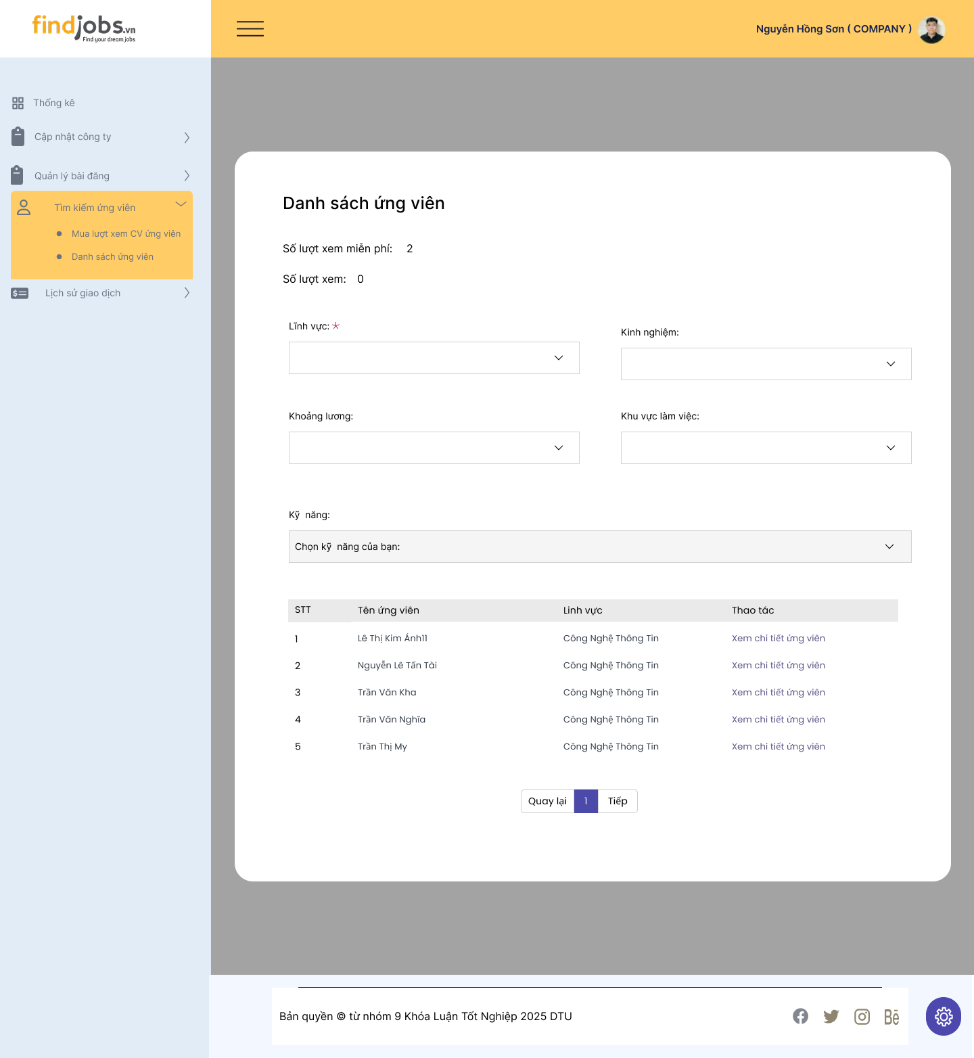
Test Case ID | Mô tả | Hành động | Điều kiện tiên quyết | Kết quả mong đợi | Kết quả thực tế | Kết quả |  |  | Kết quả |  |  | Chú thích
 |  |  |  |  |  | Vòng 1 |  |  | Vòng 2
 |  |  |  |  |  | Trạng thái | Ngày kiểm tra | Người kiểm tra | Trạng thái | Ngày kiểm tra | Người kiểm tra
GUI_SHOW Tìm kiếm ứng viên
GUI-TKUV01 | [Số lượt xem miễn phí] Lable |  |  | -Text color: black -Status: enable | -Text color: black -Status: enable |  | 2025-05-17 | Sang |  | 2025-05-19 | Sơn
GUI-TKUV02 | [Số lượt xem] Lable |  |  | -Text color: black -Status: enable | -Text color: black -Status: enable |  | 2025-05-17 | Sang |  | 2025-05-19 | Sơn
GUI-TKUV03 | [Lĩnh vực] Dropdown |  |  | -Text color: black -Status: enable | -Text color: black -Status: enable |  | 2025-05-17 | Sang |  | 2025-05-19 | Sơn
GUI-TKUV04 | [Kinh nghiệm] Dropdown |  |  | -Color: white -Status: enable | -Color: white -Status: enable |  | 2025-05-17 | Sang |  | 2025-05-19 | Sơn
GUI-TKUV05 | [Khoảng lương] Dropdown |  |  | -Text color: black -Status: enable | -Text color: black -Status: enable |  | 2025-05-17 | Sang |  | 2025-05-19 | Sơn
GUI-TKUV06 | [Khu vực làm việc] Dropdown |  |  | -Text color: black -Status: enable | -Text color: black -Status: enable |  | 2025-05-17 | Sang |  | 2025-05-19 | Sơn
GUI-TKUV07 | [Kỹ năng] Dropdown |  |  | -Text color: black -Status: enable | -Text color: black -Status: enable |  | 2025-05-17 | Sang |  | 2025-05-19 | Sơn
GUI-TKUV08 | [STT, Tên ứng viên, Lĩnh vực, Thao tác] Data table |  |  | -Text color: black -Status: enable | -Text color: black -Status: enable |  | 2025-05-17 | Sang |  | 2025-05-19 | Sơn
GUI-TKUV09 | [Xem chi tiết ứng viên] Link button |  |  | -Text color: black -Status: enable | -Text color: black -Status: enable |  | 2025-05-17 | Sang |  | 2025-05-19 | Sơn
GUI-TKUV10 | [Quay lại, 1 2 3, Tiếp] Pagination |  |  | -Text color: black -Status: enable | -Text color: black -Status: enable |  | 2025-05-17 | Sang |  | 2025-05-19 | Sơn
FUNCTION_SHOW Tìm kiếm ứng viên
FUN-TKUV01 | Mở giao diện tìm kiến ứng viên | 1. Đăng nhập vào hệ thống 2. Nhấn vào "Tìm kiếm ứng viên" 3. Chọn "Danh sách ứng viên" | Đăng nhập thành công vào hệ thống với tư cách là người tuyển dụng | Hiển thị giao diện trang danh sách ứng viên | Hiển thị giao diện trang danh sách ứng viên |  | 2025-05-17 | Sang |  | 2025-05-19 | Sơn
FUN-TKUV02 | Tìm kiếm ứng viên theo lĩnh vực thành công | 1. Đăng nhập vào hệ thống 2. Nhấn vào "Tìm kiếm ứng viên" 3. Chọn "Danh sách ứng viên" 4. Chọn 1 lĩnh vực bất kì trong danh sách lĩnh vực xổ xuống | Đăng nhập thành công vào hệ thống với tư cách là người tuyển dụng | Bảng dữ liệu hiển thị danh sách các ứng viên phù hợp với lĩnh vực đã chọn | Bảng dữ liệu hiển thị danh sách các ứng viên phù hợp với lĩnh vực đã chọn |  | 2025-05-17 | Sang |  | 2025-05-19 | Sơn
FUN-TKUV03 | Tìm kiếm ứng viên theo kinh nghiệm không thành công | 1. Đăng nhập vào hệ thống 2. Nhấn vào "Tìm kiếm ứng viên" 3. Chọn "Danh sách ứng viên" 4. Chọn 1 kinh nghiệm bất kì trong danh sách kinh nghiệm xổ xuống | Đăng nhập thành công vào hệ thống với tư cách là người tuyển dụng | Bảng dữ liệu hiển thị danh sách các ứng viên phù hợp với kinh nghiệm đã chọn | Bảng dữ liệu không hiển thị danh sách các ứng viên mong muốn |  | 2025-05-17 | Sang |  | 2025-05-19 | Sơn
FUN-TKUV04 | Tìm kiếm ứng viên theo khoảng lương không thành công | 1. Đăng nhập vào hệ thống 2. Nhấn vào "Tìm kiếm ứng viên" 3. Chọn "Danh sách ứng viên" 4. Chọn 1 khoảng lương bất kì trong danh sách khoảng lương xổ xuống | Đăng nhập thành công vào hệ thống với tư cách là người tuyển dụng | Bảng dữ liệu hiển thị danh sách các ứng viên phù hợp với khoảng lương đã chọn | Bảng dữ liệu không hiển thị danh sách các ứng viên mong muốn |  | 2025-05-17 | Sang |  | 2025-05-19 | Sơn
FUN-TKUV05 | Tìm kiếm ứng viên theo khu vực làm việc không thành công | 1. Đăng nhập vào hệ thống 2. Nhấn vào "Tìm kiếm ứng viên" 3. Chọn "Danh sách ứng viên" 4. Chọn 1 khu vực làm việc bất kì trong danh sách khu vực làm việc xổ xuống | Đăng nhập thành công vào hệ thống với tư cách là người tuyển dụng | Bảng dữ liệu hiển thị danh sách các ứng viên phù hợp với khu vực làm việc đã chọn | Bảng dữ liệu không hiển thị danh sách các ứng viên mong muốn |  | 2025-05-17 | Sang |  | 2025-05-19 | Sơn
FUN-TKUV06 | Tìm kiếm ứng viên theo kỹ năng không thành công | 1. Đăng nhập vào hệ thống 2. Nhấn vào "Tìm kiếm ứng viên" 3. Chọn "Danh sách ứng viên" 4. Chọn lĩnh vực bất kì trong danh sách lĩnh vực xổ xuống 4. Chọn 1 kỹ năng bất kì trong danh sách kỹ năng xổ xuống | Đăng nhập thành công vào hệ thống với tư cách là người tuyển dụng | Bảng dữ liệu hiển thị danh sách các ứng viên phù hợp với kỹ năng đã chọn | Bảng dữ liệu không hiển thị danh sách các ứng viên mong muốn |  | 2025-05-17 | Sang |  | 2025-05-19 | Sơn
FUN-TKUV07 | Xem thông tin chi tiết của ứng viên thành công | 1. Đăng nhập vào hệ thống 2. Nhấn vào "Tìm kiếm ứng viên" 3. Chọn "Danh sách ứng viên" 4. Chọn 1 ứng viên bất kỳ trong danh sách và nhấn "Xem chi tiết ứng viên" | Đăng nhập thành công vào hệ thống với tư cách là người tuyển dụng | Chuyển sang trang thông tin chi tiết của ứng viên đã chọn xem và số lượt xem được cập nhật | Chuyển sang trang thông tin chi tiết của ứng viên đã chọn xem và số lượt xem được cập nhật |  | 2025-05-17 | Sang |  | 2025-05-19 | Sơn
FUN-TKUV08 | Xem thông tin chi tiết của ứng viên không thành công khi đã hết số lượt xem | 1. Đăng nhập vào hệ thống 2. Nhấn vào "Tìm kiếm ứng viên" 3. Chọn "Danh sách ứng viên" 4. Chọn 1 ứng viên bất kỳ trong danh sách và nhấn "Xem chi tiết ứng viên" | Đăng nhập thành công vào hệ thống với tư cách là người tuyển dụng | Không chuyển sang trang thông tin chi tiết của ứng viên đã chọn và hiển thị thông báo "Công ty bạn đã hết lượt xem" | Không chuyển sang trang thông tin chi tiết của ứng viên đã chọn và hiển thị thông báo "Công ty bạn đã hết lượt xem" |  | 2025-05-17 | Sang |  | 2025-05-19 | Sơn
FUN-TKUV09 | Chuyển trang thành công khi nhấn các nút chuyển trang | 1. Đăng nhập vào hệ thống 2. Nhấn vào "Tìm kiếm ứng viên" 3. Chọn "Danh sách ứng viên" 4. Nhấn bất kỳ các nút "Quay lại, 1 2 3, Tiếp" | Các nút hiển thị trên bảng | Lịch sử giao dịch chuyển sang trang tiếp theo, trang trước đó hoặc trang bất kỳ | Lịch sử giao dịch chuyển sang trang tiếp theo, trang trước đó hoặc trang bất kỳ |  | 2025-05-17 | Sang |  | 2025-05-19 | Sơn

